Accueil

 |  | Aide à l'analyse des résultats de l'évaluation diagnostique
 |  | Classe de CE2
 |  | Septembre 2015

éduSCOL

Livret 3

1

 | Ce fichier tableur comporte 4 feuilles (y compris cette page d'accueil)

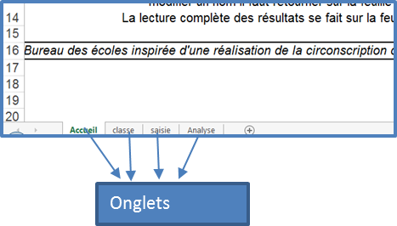
 | On passe d'une feuille à l'autre en cliquant sur les onglets qui se trouvent en bas à gauche du classeur.

2

 | Il faut remplir un fichier par classe et non par école.

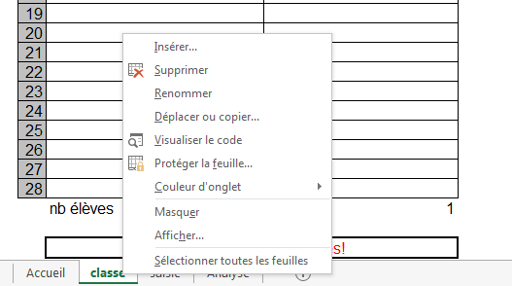

 | Pour renommer l'onglet avec le nom de la classe
 | 1. Cliquer droit sur l'onglet
 | 2. Choisir "renommer" dans le menu déroulant
 | 3. Pour valider et sortir, cliquer n'importe où ailleurs sur la page

3

 | Les feuilles sont protégées afin que l'on ne puisse pas effacer une formule par erreur.

 | Pour enlever la protection |  | Pour saisir les résultats
 | 1. Dans le ruban, ouvrir l'onglet "révision", groupe "modification", commande "oter la protection de la feuille". |  | 1. Sur la feuille "Saisie", entrer une des valeurs attendues (1, 9, 0, Abs) 2. Pour modifier un nom, retour sur la feuille "Classe"
 | 2. Aucun mot de passe n'est exigé, en protégeant la feuille (même opération avec commande "protéger la feuille), vous pouvez en créer. |  | 3. Pour lire les résultats, utiliser la feuille "Analyse".La feuille "Saisie" donne les % par élève et par classe

